Sammanfattning
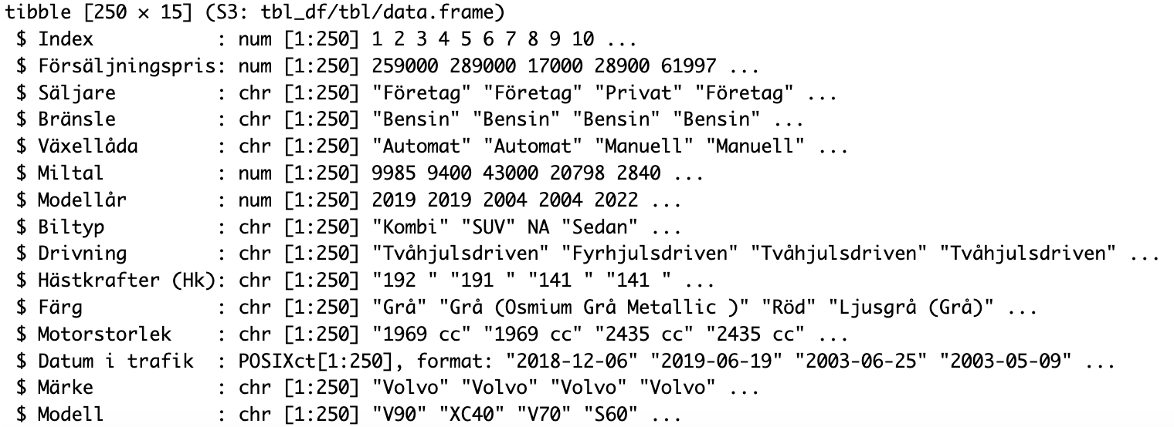
 | selling_price
1 | 259,000 kr
2 | 289,000 kr
3 | 17,000 kr
4 | 28,900 kr
5 | 61,997 kr
6 | 15,000 kr
7 | 227,300 kr
8 | 119,900 kr
9 | 12,000 kr
10 | 334,900 kr
11 | 319,900 kr
12 | 344,900 kr
13 | 509,000 kr
14 | 264,500 kr
15 | 394,500 kr
16 | 379,500 kr
17 | 229,900 kr
18 | 217,900 kr
19 | 185,000 kr
20 | 29,500 kr
21 | 33,500 kr
22 | 65,000 kr
23 | 44,000 kr
24 | 53,000 kr
25 | 629,000 kr
26 | 559,900 kr
27 | 559,900 kr
28 | 619,900 kr
29 | 449,900 kr
30 | 449,900 kr
31 | 419,900 kr
32 | 469,900 kr
33 | 459,900 kr
34 | 439,900 kr
35 | 599,900 kr
36 | 549,900 kr
37 | 479,900 kr
38 | 359,000 kr
39 | 389,800 kr
40 | 404,900 kr
41 | 324,900 kr
42 | 32,000 kr
43 | 439,500 kr
44 | 493,900 kr
45 | 442,900 kr
46 | 359,900 kr
47 | 189,900 kr
48 | 368,800 kr
49 | 424,900 kr
50 | 109,900 kr
...
Antal per Modell
 | Summa
V70 | 116
XC40 | 113
V60 | 77
C40 | 72
XC60 | 65
V90 | 45
V50 | 34
S60 | 30
XC90 | 30
EX30 | 29
V40 | 24
XC70 | 18
V90 Cross Country | 17
V60 Cross Country | 14
S40 | 12
S90 | 11
V40 Cross Country | 9
940 | 8
S80 | 8
740 | 4
C70 | 3
850 | 3
S70 | 3
C30 | 2
S60 Cross Country | 1
EX90 | 1
C42 | 1
240 | 1
(tom) | 0

 | km_driven
1 | 9,985
2 | 9,400
3 | 43,000
4 | 20,798
5 | 2,840
6 | 22,521
7 | 15,837
8 | 15,839
9 | 28,857
10 | 5,062
11 | 4,960
12 | 3,100
13 | 17,282
14 | 9,650
15 | 4,046
16 | 11,984
17 | 12,460
18 | 7,485
19 | 11,607
20 | 61,900
21 | 23,460
22 | 21,300
23 | 29,860
24 | 23,400
25 | 138
26 | -
27 | -
28 | 508
29 | 1,962
30 | 2,276
31 | 5,093
32 | 2,682
33 | 4,258
34 | 5,760
35 | 501
36 | 221
37 | 1,051
38 | 12,900
39 | 7,445
40 | 7,583
41 | 8,201
42 | 22,698
43 | 8,596
44 | 8,351
45 | 3,423
46 | 6,608
47 | 16,021
48 | 11,778
49 | 9,100
50 | 25,498
...
 | year
1 | 2019
2 | 2019
3 | 2004
4 | 2004
5 | 2022
6 | 2004
7 | 2018
8 | 2015
9 | 1998
10 | 2020
11 | 2021
12 | 2021
13 | 2021
14 | 2020
15 | 2023
16 | 2022
17 | 2016
18 | 2018
19 | 2018
20 | 2013
21 | 2006
22 | 2011
23 | 2008
24 | 2011
25 | 2024
26 | 2024
27 | 2024
28 | 2024
29 | 2023
30 | 2023
31 | 2023
32 | 2022
33 | 2021
34 | 2021
35 | 2024
36 | 2024
37 | 2023
38 | 2018
39 | 2020
40 | 2019
41 | 2020
42 | 2009
43 | 2020
44 | 2018
45 | 2022
46 | 2022
47 | 2014
48 | 2018
49 | 2021
50 | 2014
...

